Login
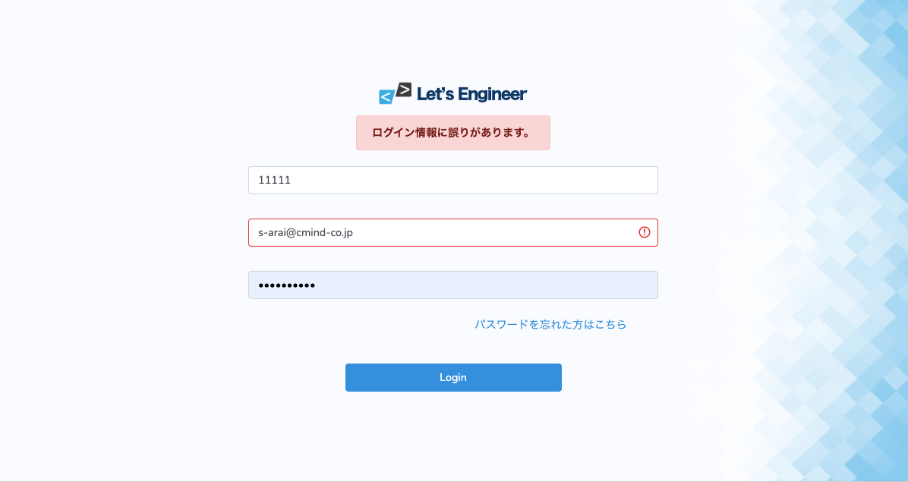
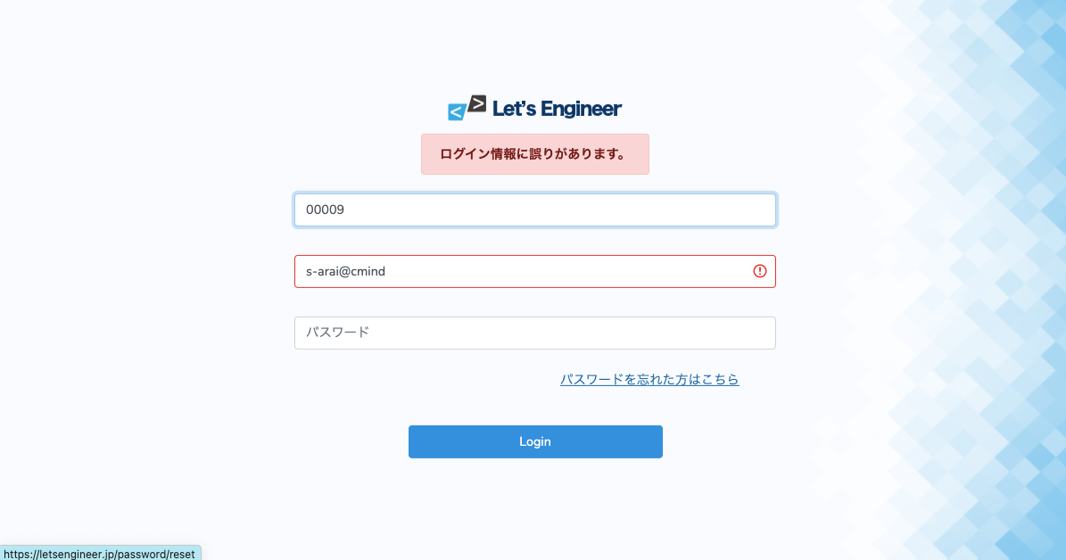
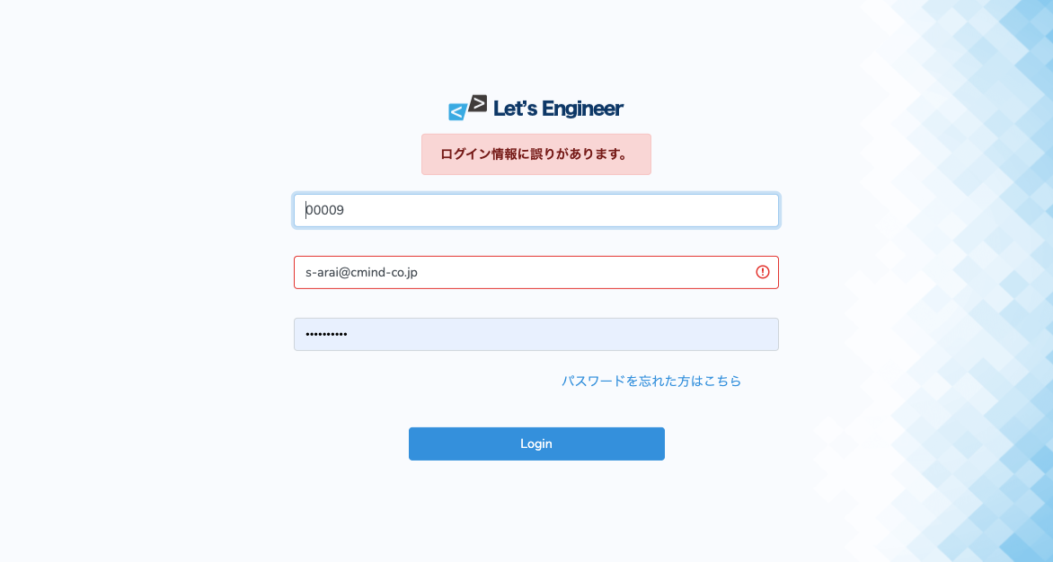
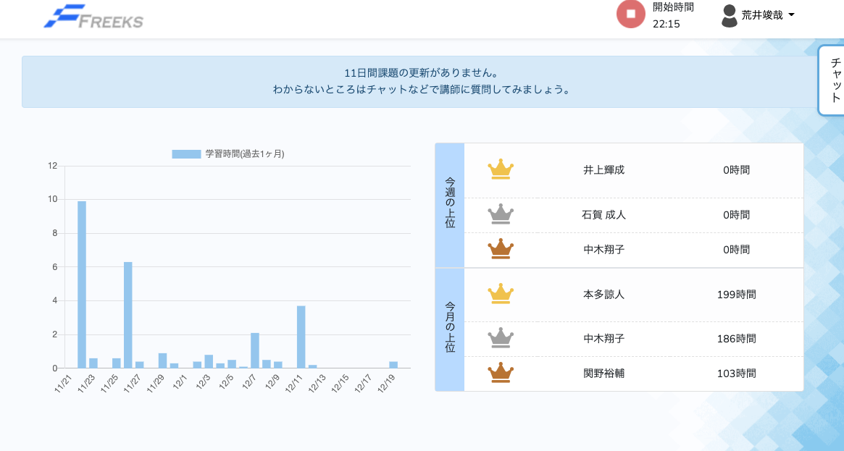
No | 種別 | テスト内容 | テスト手順 | 確認内容 | 結果 | テスト実施日 | 実施者 | 備考
1 | 正常 | ログイン確認 | 企業コード、メールアドレス、パスワードに正しいものを入力する | ログインし画面遷移するか | ○ | 2021-12-20 | 荒井
2 | 異常 | ログイン確認 | 企業コードに存在しないものを入力する | エラーメッセージ表示されるか | ○ | 2021-12-20
3 | 異常 | ログイン確認 | メールアドレスに存在しないものを入力する | エラーメッセージ表示されるか | ○ | 2021-12-20
4 | 異常 | ログイン確認 | パスワードに存在しないものを入力する | エラーメッセージ表示されるか | ○ | 2021-12-20

 |  | 以下エビデンス

Top
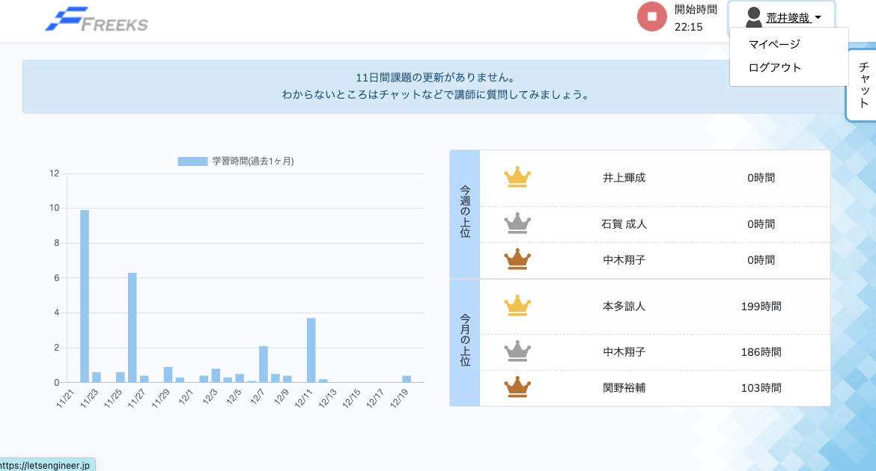
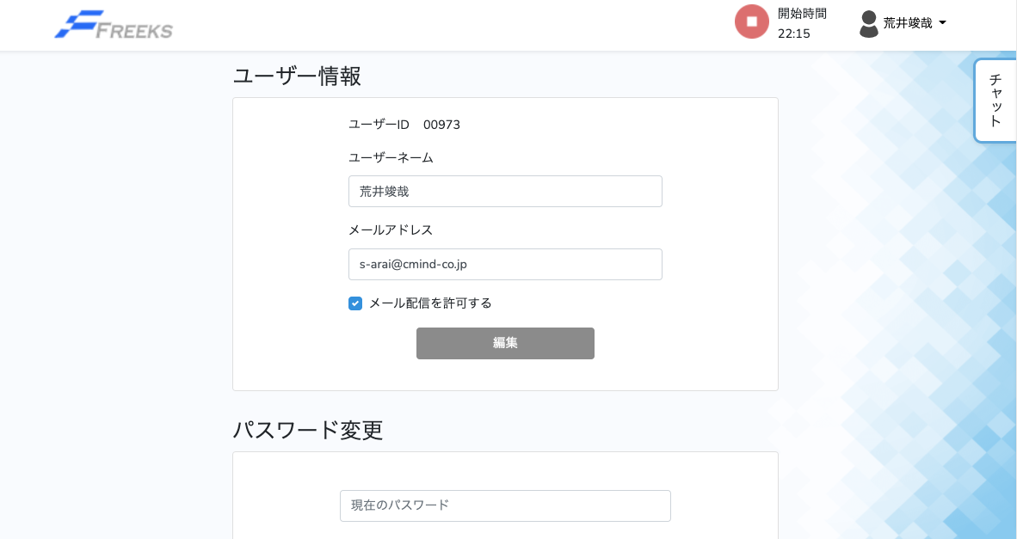
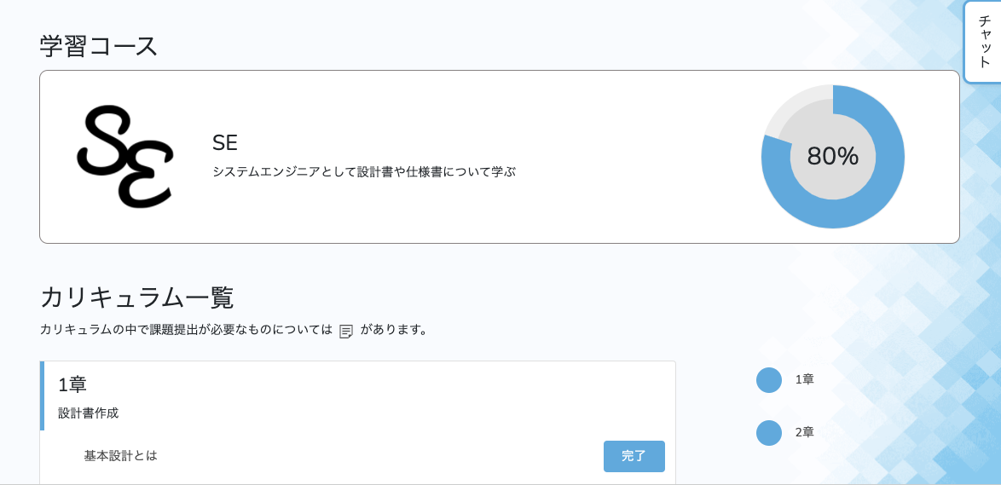
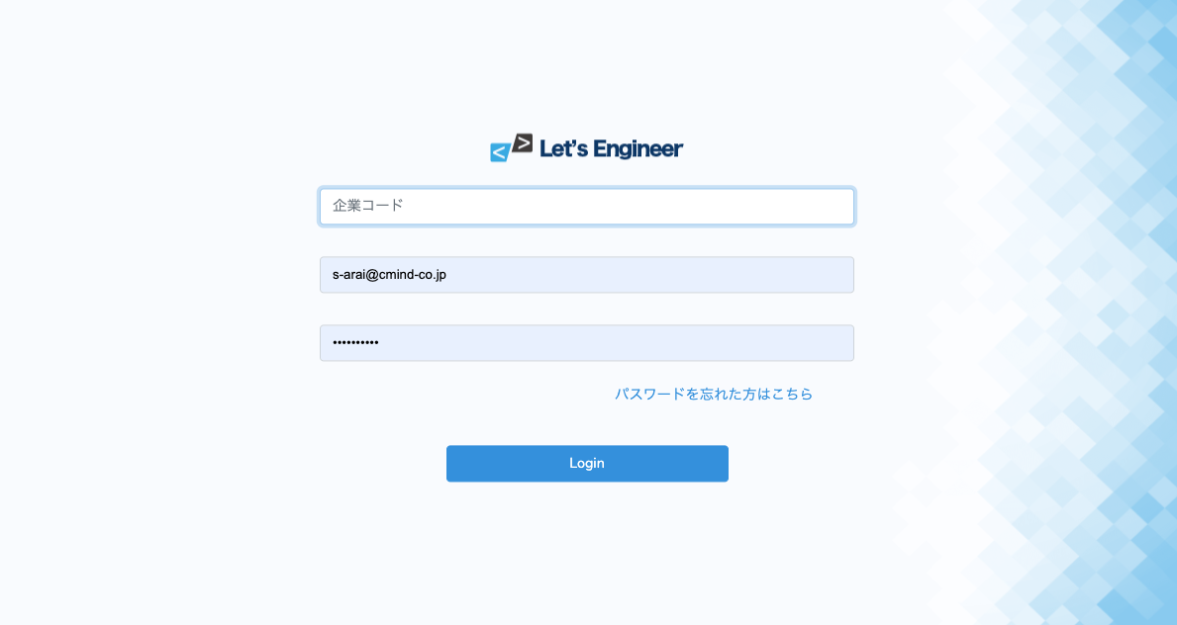
No | 種別 | テスト内容 | テスト手順 | 確認内容 | 結果 | テスト実施日 | 実施者 | 備考
1 | 正常 | Top遷移 | 企業ロゴ押下 | Top画面遷移するか | ○ | 2021-12-20 | 荒井
2 | 正常 | アカウント | アカウント押下 | タブ表示されるか | ○ | 2021-12-20 | 荒井
3 | 正常 | アカウント | マイページ押下 | マイページ画面遷移するか | ○ | 2021-12-20 | 荒井
4 | 正常 | アカウント | ログアウト押下 | ログアウトしログイン画面遷移するか | ○ | 2021-12-20 | 荒井
5 | 正常 | カリキュラム | カリキュラム押下 | カリキュラム画面遷移するか | ○ | 2021-12-20 | 荒井


 | 以下エビデンス

項目
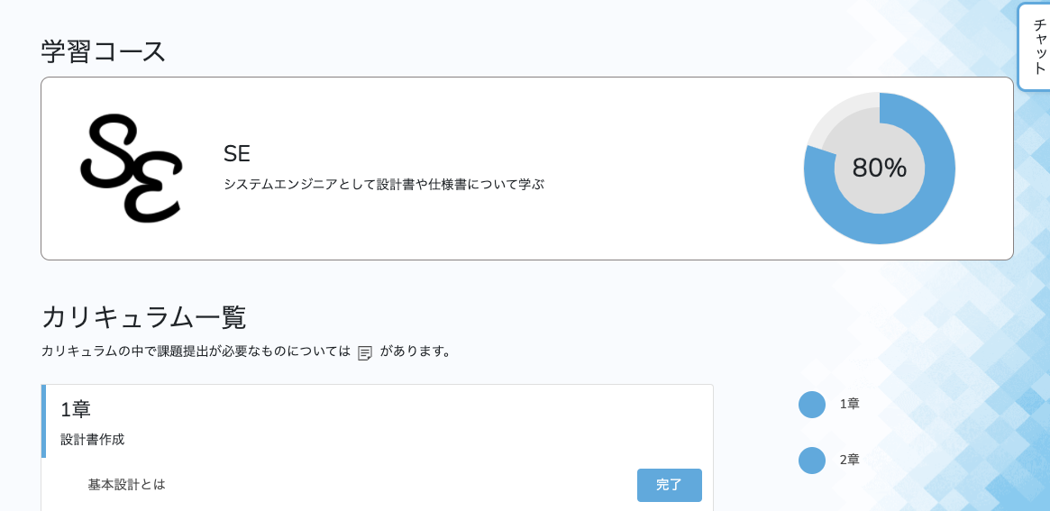
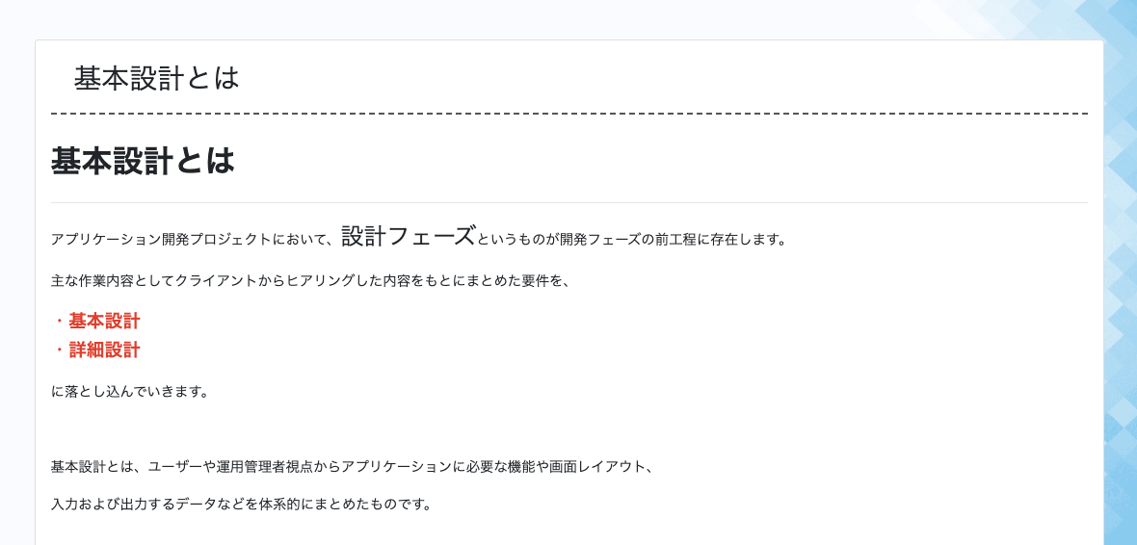
No | 種別 | テスト内容 | テスト手順 | 確認内容 | 結果 | テスト実施日 | 実施者 | 備考
1 | 正常 | 進捗確認 | 学習ボタン押下 | 進捗％変更されるか | ○ | 2021-12-20 | 荒井
2 | 正常 | 学習ボタン | 学習ボタン押下 | ボタン未学習から完了にに変更されるか | ○ | 2021-12-20 | 荒井
3 | 正常 | 項目 | 項目押下 | カリキュラム学習画面遷移するか | ○ | 2021-12-20 | 荒井

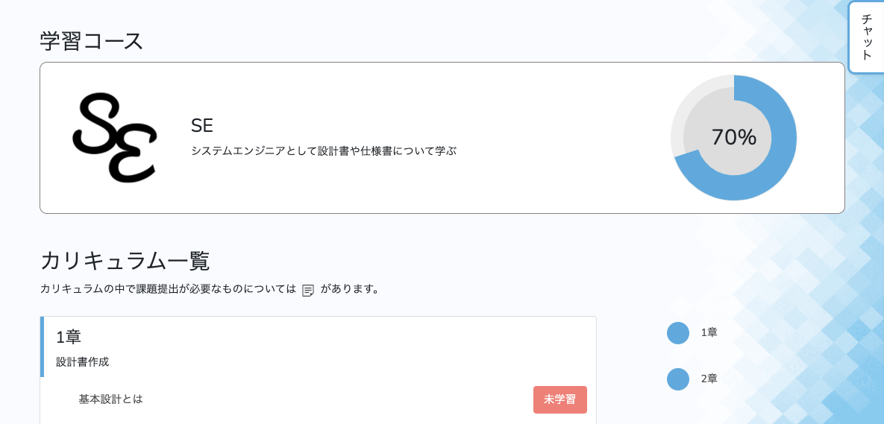
 |  | 以下エビデンス

